遷移図
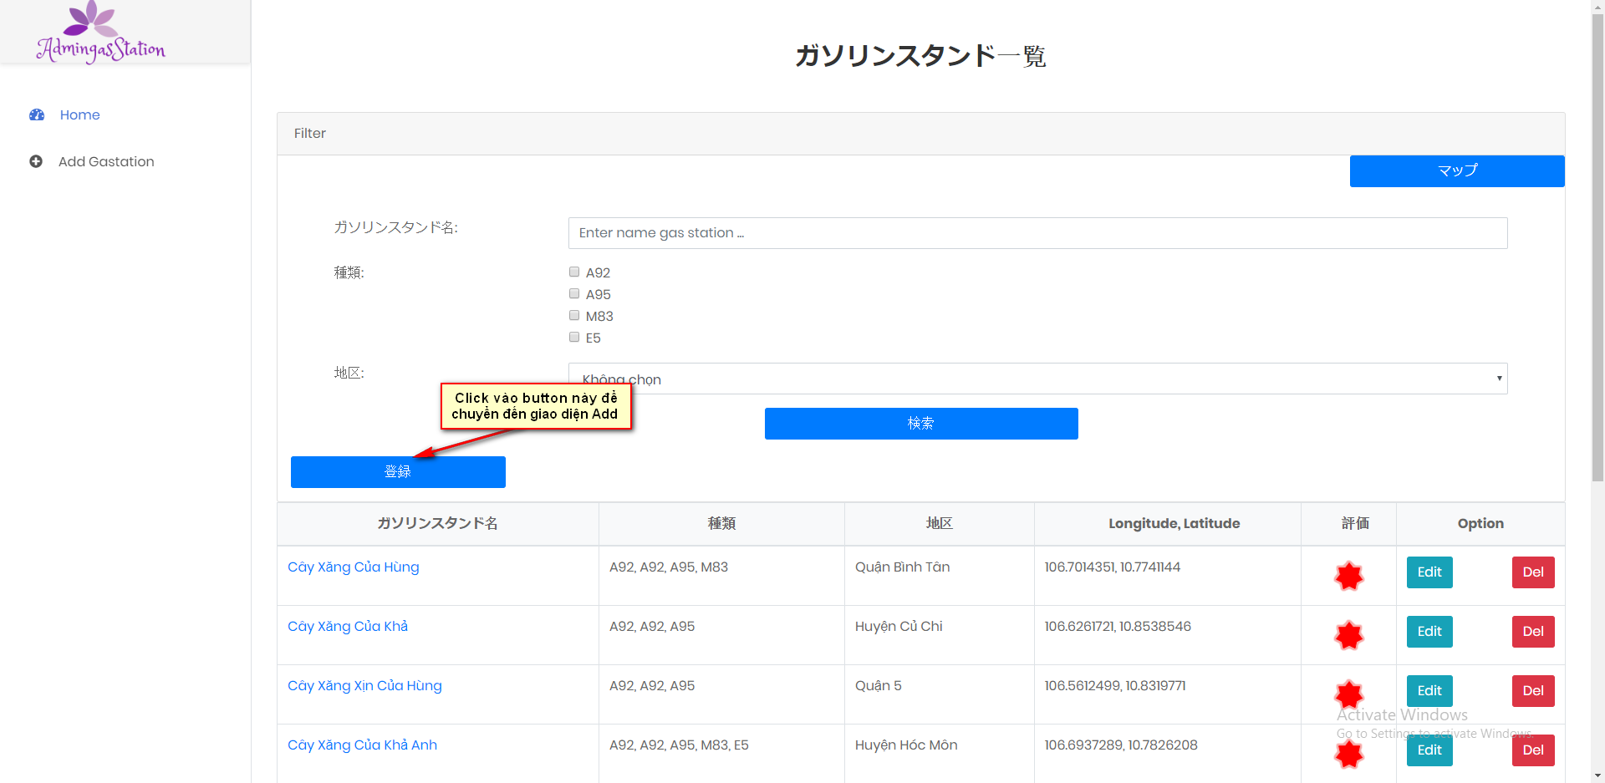
Luồng đi đến giao diện Add

処理
フォームロード
 |  | PC | スマホ
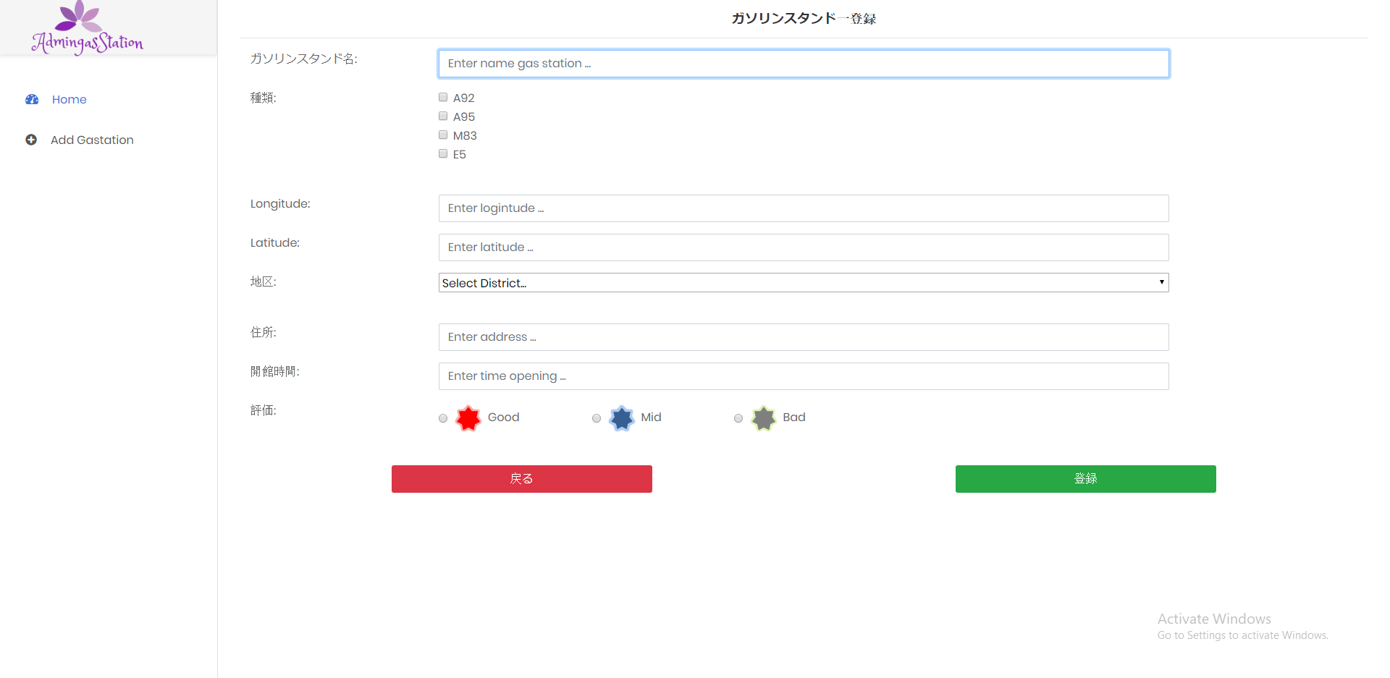

保存機能
 | 保存が成功する場合
 |  | PC | スマホ

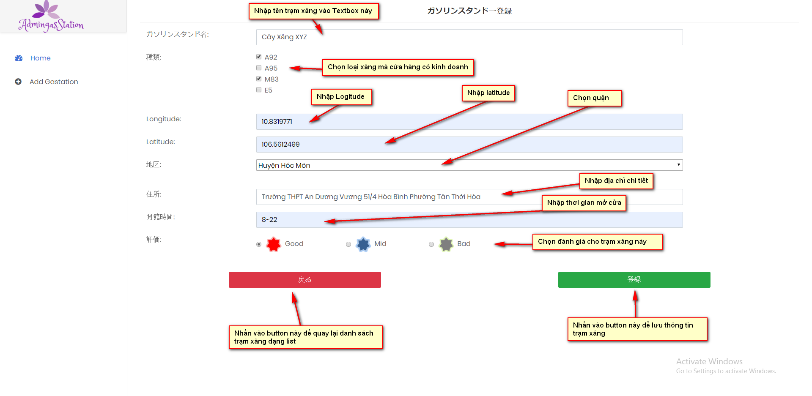

Sau khi lưu thành công sẽ chuyển đến danh sách các trạm xăng dạnh list

 | データ

 | エラーがある場合
 |  | PC | スマホ

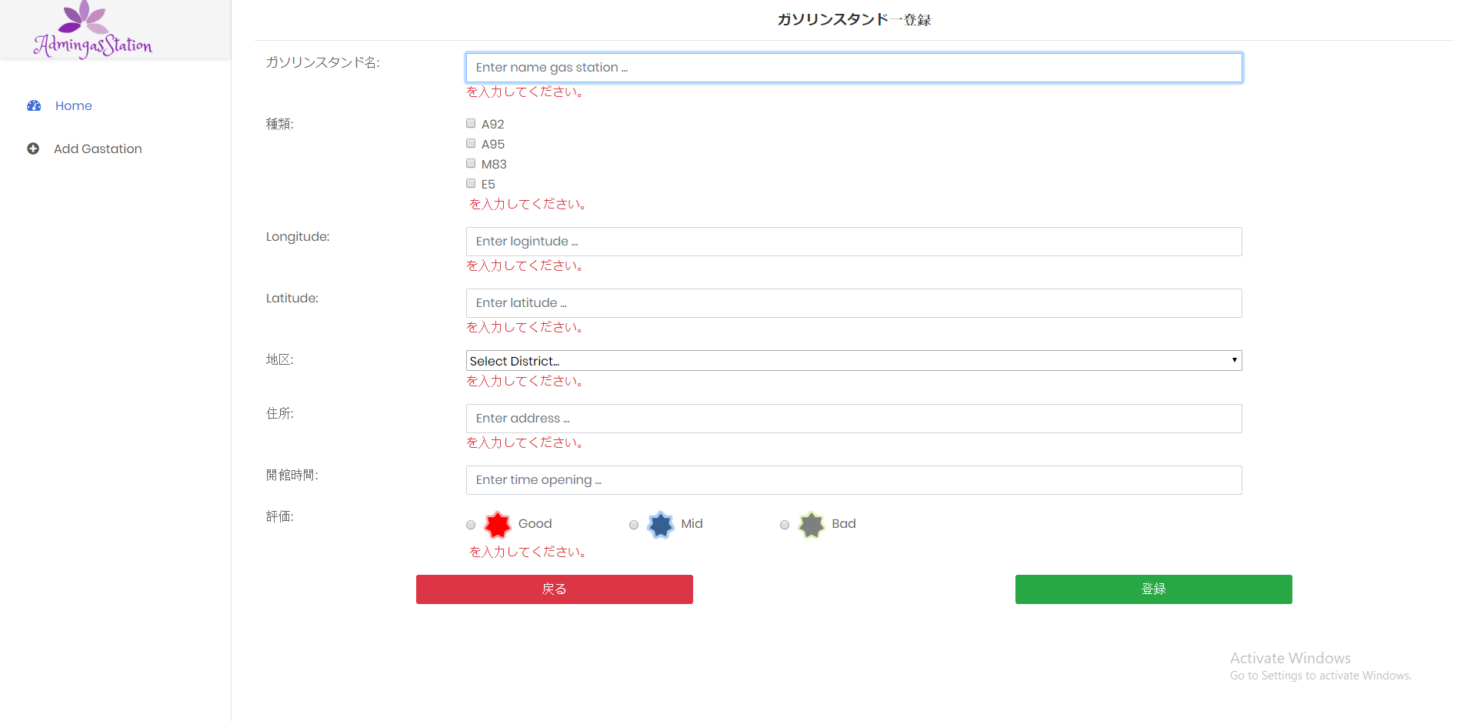

Lỗi khi để trống dữ liệu

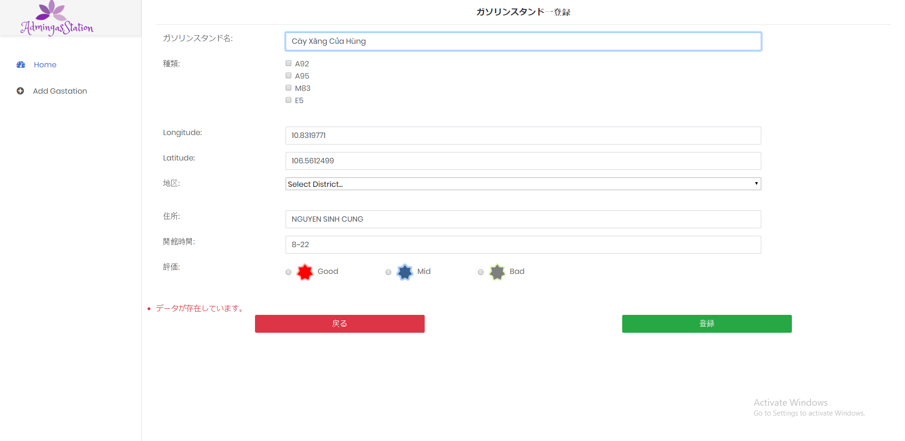

Lỗi khi tên trạm xăng đã tồn tại

他の機能
 |  | PC | スマホ

